상품제안서
[보타디자인] 프리미엄 피크닉돗자리 | 상품코드: F28833

 |  |  |  |  |  |  | 02-412-0044 | www.easy1.co.kr
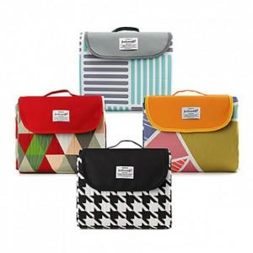

【상세/제작정보】 | <p><span id="husky_bookmark_end_1712897368818"></span>&nbsp;</p>

【인쇄/포장옵션】 | 실크 / 포장불가능

【공급단가】 | 수량 | 100~ | 300~ | 500~ | 1,000~ | 3,000~
*VAT별도 | 단가 | 22,080원 | 21,710원 | 21,160원 | 20,790원 | 20,240원

【상품 URL】 | https://dev.easy1.co.kr:443/src/goods_detail.php?gdno=28833

